GRAFY_ZŠ
...
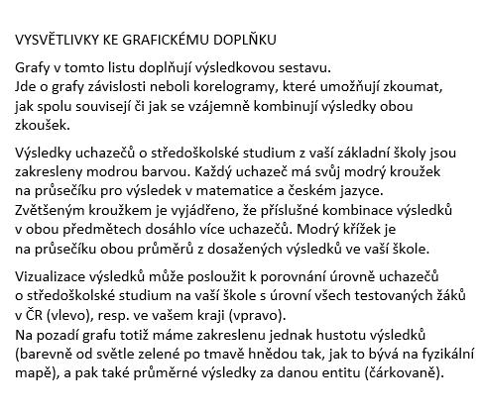
...
2601
...

